MEAN
What's the MEAN?

Node.js
Angula.js
Express

jade
Unit Test

Karma
Jasmine

MangoDB
View templete (html etc.)

Controller(js)
JSON
e2e
protactor

Model(js)

nodejs
インストール
 | ◆nodejsのダウンロード先：
 | https://nodejs.org/ja/download/
 | ◆インストール先
 | C:\Program Files\nodejs
 | ◆必要な設定
 | プロキシ設定しないと、npmコマンドでパッケージを更新できないので、必要の方は設定してください。
 | C:\Users\「ログインユーザ名」に「.npmrc」ファイルを下記内容で編集する。
 | proxy=http://「プロキシサーバーのユーザ名」:「プロキシサーバーのパスワード」@「プロキシサーバーのIP」:「プロキシサーバのポートNo」
 |  | ※「.npmrc」ファイルがなければ新規作成してください。
プロキシサーバーのIP
 | 例： |  | 設定内容の参照：
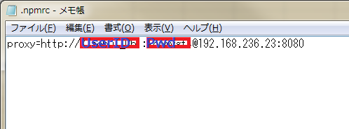
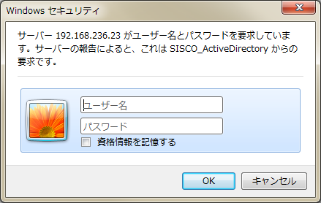

拡張ツール

 | ◆ Visual Studio 2015
 | ツールメニュー⇒拡張機能と更新プログラムダイアログに
 | オンライン⇒Visual Studioギャラリーに「nodejs」あるいは「node.js」を検索して、
 | 検索結果に「Node.js Tools」をダウンロードしてインストールしてください。
 |  | ※注意：OSSのため、個人作成したもの多いで、
 |  | 作成者が「Microsoft」、アイコンマークがオレンジの六角形のツールをダウンロードしてください。
 | 参照：
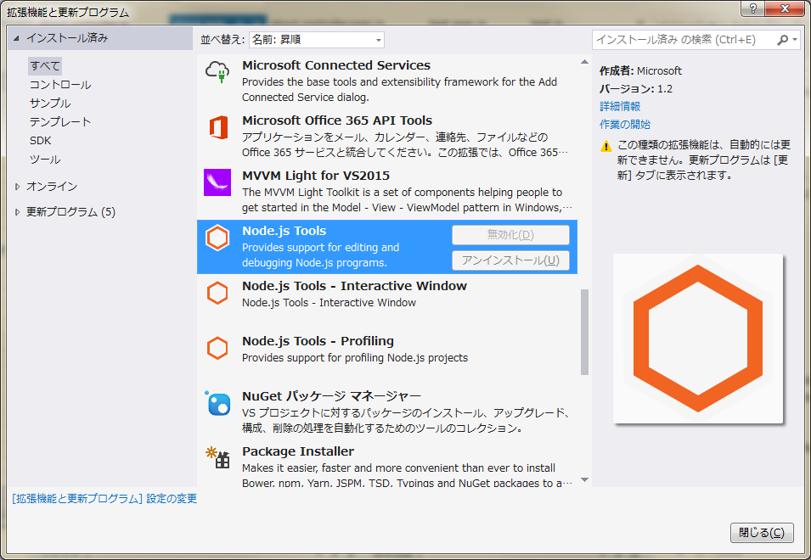

 | ◆検証
 | 上記内容を設定済の場合、JavaScriptプロジェクトを作成できる。
 | Node.jsのWebApplicationプロジェクトを作成して、そのままDebugで立ち上がって、右図のような簡易なWebサイトが立ち上がれる。

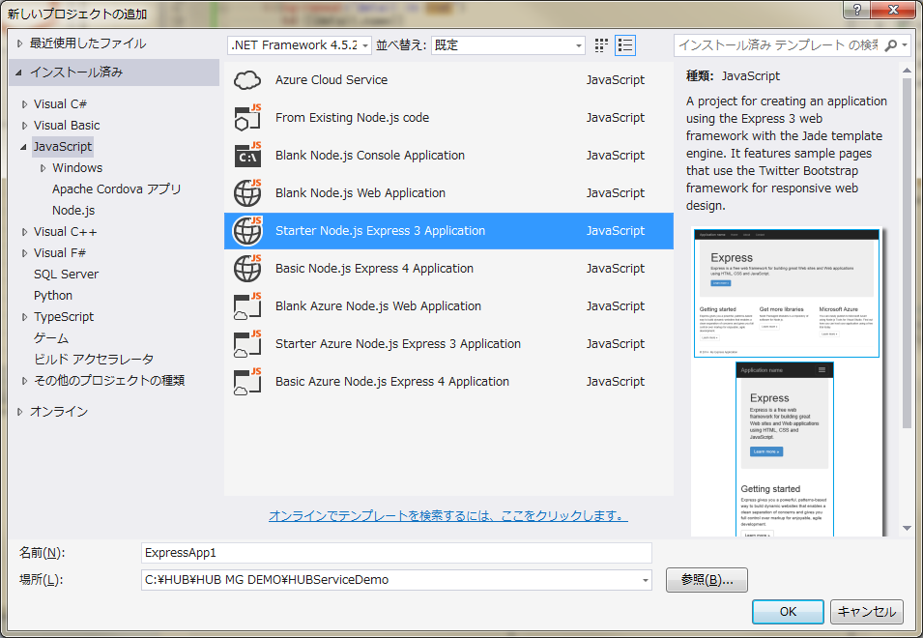
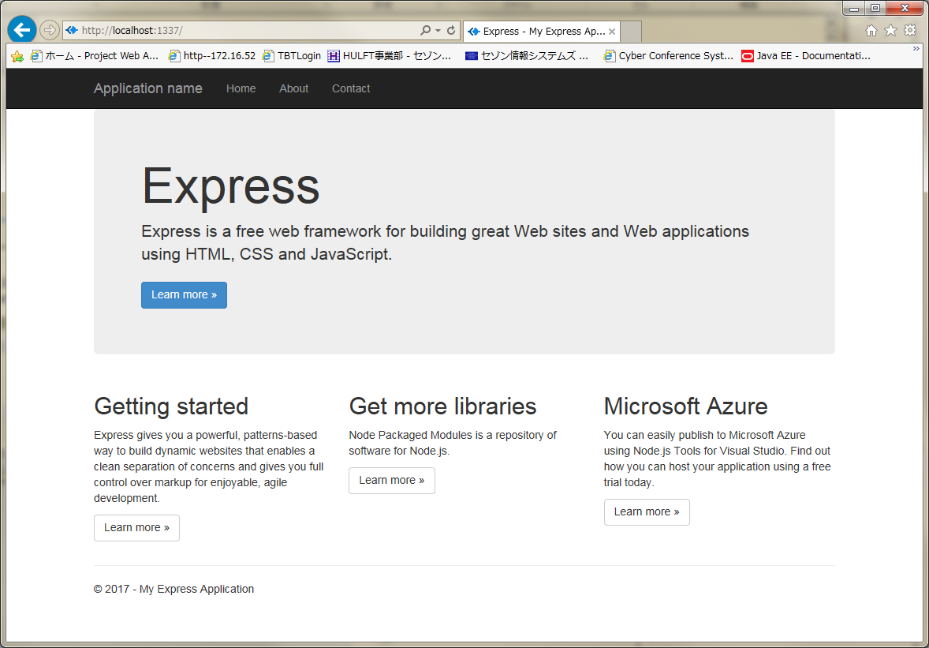

 | また、作成したプロジェクトの格納先に、コンソールウィンドウで下記コマンドを実行すると、
 | node app.js
 | 同じWebサイトが立ち上がれる。（但し、ポート番号は違う。Http://localhost:3000/）

 | ◆npmの動作検証
 | 上記、Visual Studioで作成したプロジェクトで、右クリックして、Install New npm Packagesをクリックして、
 | npmパッケージウィンドウを表示します。
 | 検索欄にキーワードを入力すると、関連な検索結果を表示できる。
 |  | ※プロキシ設定不正の場合、正しく表示できないので、プロキシ設定の内容を確認してください。
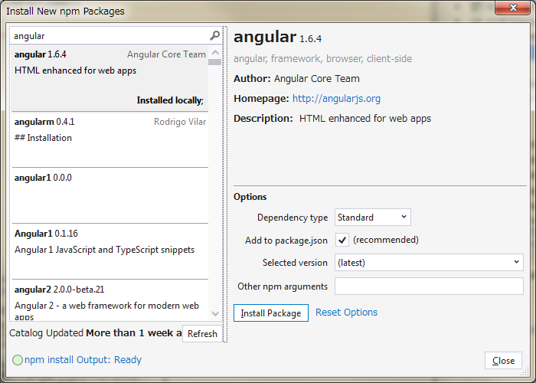

「Node.js 」 開発
 | app.js

 | routes/index.js

karma&Jasmine
karma
日本語サイト： |  | ※Link 1
http://qiita.com/howdy39/items/b9d704e7f84053924da3

お勧め（英語）
https://scotch.io/tutorials/testing-angularjs-with-jasmine-and-karma-part-1

事前準備
 | 1.nodejsをインストール完了。npmコマンドが使用可

①nodemon モジュールをインストール
npm install -g nodemon
②必要なパッケージをインストール（express 以外。ExpressはJSプロジェクトに同梱のためにインストール不要）
npm install body-parser morgan path --save
③karma & jasmine関連のパッケージをインストール
npm install karma karma-jasmine jasmine-core karma-chrome-launcher --save-dev
 | ※ chromeブラウザがない場合は、 karma-ie-launcher をインストールするか、Chromeをインストールするかにしてください。
④ Karma CLIをインストール
npm install -g karma-cli
⑤ Angular関連のモジュールをインストール
npm install angular angular-ui-router angular-mocks --save-dev
⑥ karama.conf.jsファイルを作成
※ 存在すれば、省略可
※ ieなど他のブラウザの場合、karma.conf.jsファイルにbrowsersタグの値を修正する必要で下記サイトを参照してください。
 | 参照サイト：
 | https://npmjs.org/browse/keyword/karma-launcher
⑦ 要テストJsとテスト用JSのプログラムを作成してください。
※ サンプルtest.js と test.spec.jsを作成済
※ ほかのテストプログラムを作成する場合、karma.conf.jsファイルに相対パスの設定を確認してください。
 | basePathタグとfilesタグ。

⑧ テスト起動
コンソールに
karma start
ブラウザが立ち上がるのともに、コンソールにテスト結果も予想通りで実行する。

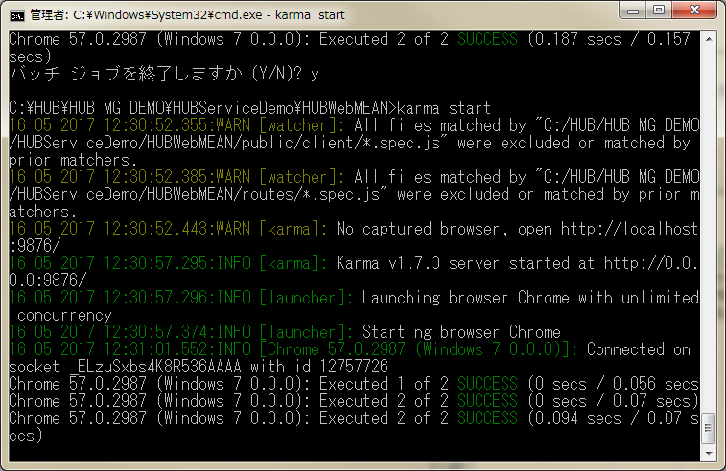

⑩ テストプログラムを追加＆修正
*.js と *.spec.js をペアで作成や修正して、Karmaサービスをそのまま立ち上がって、
修正動作やテスト結果がそのまま監視しながら、結果をコンソールに随時出力する。
 | ※ karama.conf.jsファイルにautoWatch=trueの設定前提。

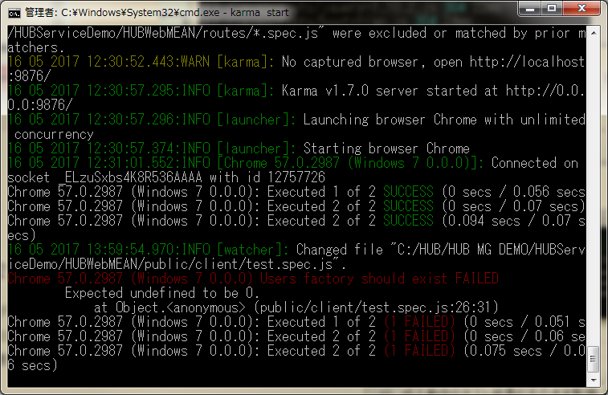
例：（わざっと間違ったテスト結果を作成）
expect(Tester).toBeDefined();

⑪e2eテストモジュールをインストール
Protractor をインストール
コンソールに
npm install --save-dev protractor grunt-protractor-runner
node node_modules/protractor/bin/webdriver-manager update

webdriver-manager start

 | 注意：
 | Webdriver Manager は Selenium Server Standalone を起動します。これには Java が必要です。Java はディストリビューションのデフォルト (OpenJDK) または Oracle Java のどちらかをインストールしておく必要があります。
 |  | JDK 8 インストールしないと Webdriver Manager 初期化できないが、起動もできない。
 | 参照リンク
 | https://www.saintsouth.net/blog/e2e-testing-for-angularjs-by-protractor/#toc-3

http://localhost:4444/wd/hub
のURLで下記模様のページを表示できると配置成功。


protractor.conf.jsファイルを作成して、必要な内容（※）を書き込んで保存する。
 | ※参照リンク：
 | http://www.protractortest.org/#/
コンソールに
 | protactor |  | 注意：テストするURLがリンクできる状態でprotactorを実行してください。
 | を入力すると、作成したe2eテスト結果を下記のような、出力できる。
 |  | テスト結果がすべて成功の場合： |  | テスト結果に失敗の内容ある場合：
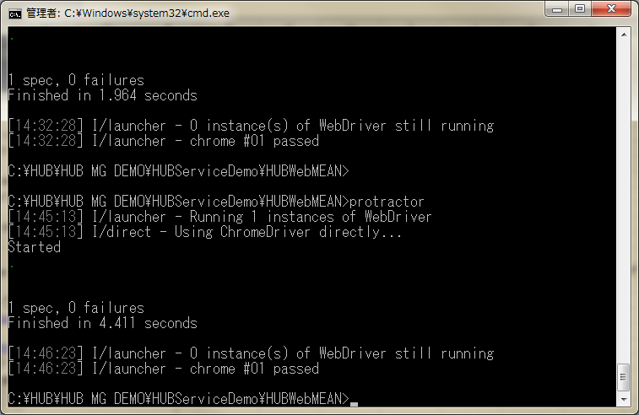
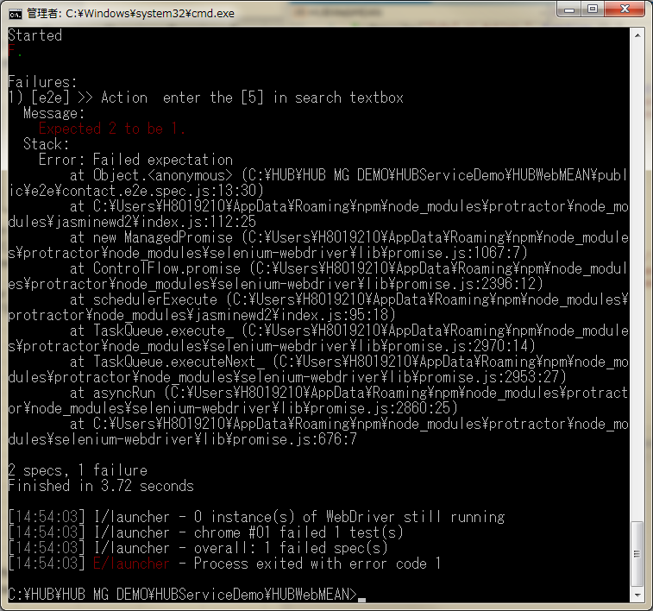

追加オプション①
preprocessors coffee
 | npm install --save-dev karma-coffee-preprocessor

 | 設定ファイルのpreprocessorsにcoffeeを追加します。
 | また.jsから.coffeeの方を読み込むようにします。
 | coffee script 設定や、karma.conf.jsの設定方法は 「※Link 1」サイトに記述した [Step 5]の内容をご参照ください。

追加オプション②
 | reporter mocha、coverage、junit-reporterなど

 | ◆karma-mocha-reporterをインストール
 |  | テスト結果を見やすく表示してくれます。
 | npm install --save-dev karma-mocha-reporter

 | karma.conf.js ファイルにreportersタグの内容が「mocha」を修正

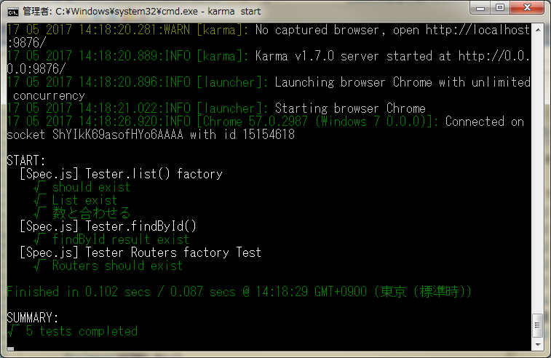

 | ◆karma-spec-reporter
 |  | テスト結果を見やすく表示してくれます。
 | npm install karma-spec-reporter --save-dev
 | karma.conf.js ファイルにreportersタグの内容が「spec」を修正

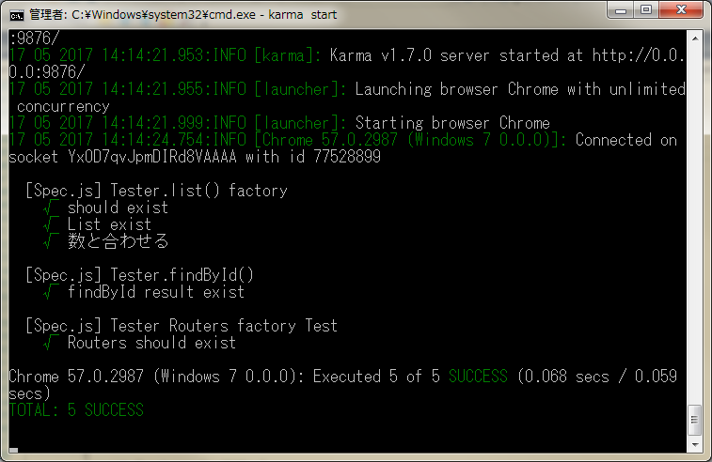

 | ◆karma-coverage をインストール
 | npm install --save-dev karma-coverage
 |  | プロジェクトフォルダ直下にcoverageディレクトリが作成され、テストのカバレッジをhtmlで出力することができます。
 | karma.conf.js ファイルにreportersタグとpreprocessorsの内容が「coverage」を追加

